Hoja1
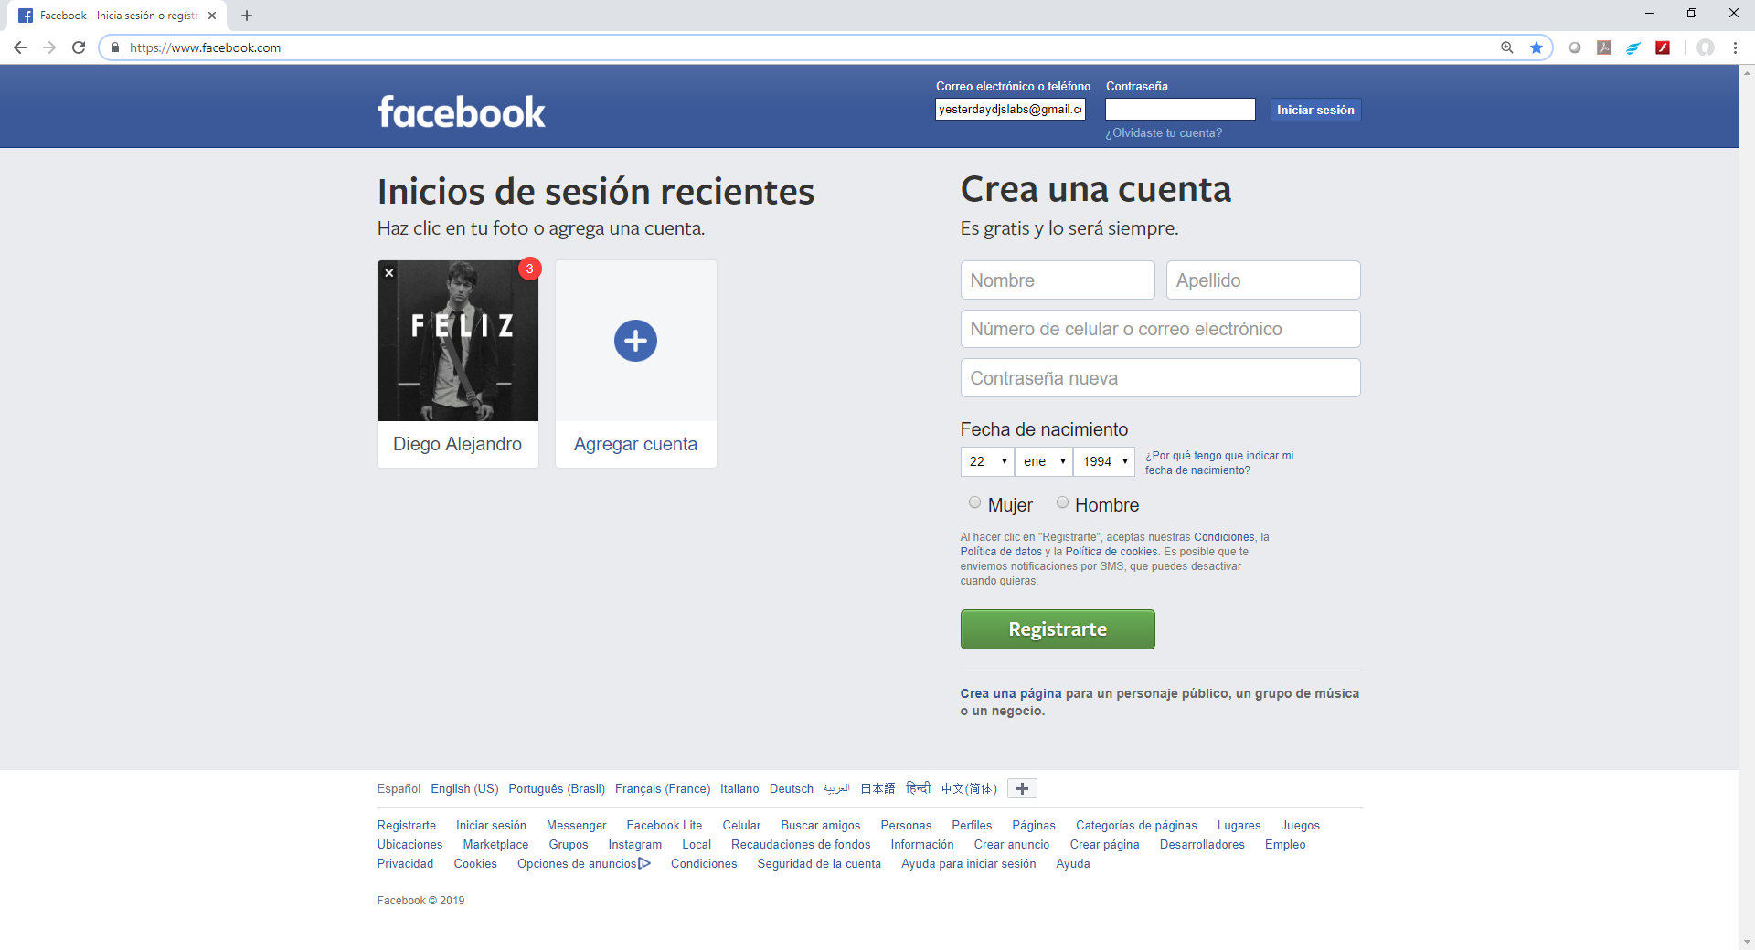
Página: https://www.facebook.com/
Atributos del formulario para Crear una Nueva Cuenta en Facebook

Campo Nombre:
Atributos:
type="text"
class="inputtext _58mg _5dba _2ph-"
data-type="text"
name="firstname"
aria-required="true" p
laceholder=""
aria-label="Nombre"
id="u_0_n"

Campo Apellido
Atributos:
type="text"
class="inputtext _58mg _5dba _2ph-"
data-type="text"
name="lastname"
aria-required="true"
placeholder=""
aria-label="Apellido"
id="u_0_p"

Número celular o correo electrónico
Atributos:
type="text"
class="inputtext _58mg _5dba _2ph-"
data-type="text"
name="reg_email__"
aria-required="true"
placeholder=""
aria-label="Número de celular o correo electrónico"
id="u_0_s"

Contraseña Nueva.
Atributos:
type="password"
class="inputtext _58mg _5dba _2ph-"
data-type="password"
autocomplete="new-password"
name="reg_passwd__"
aria-required="true"
placeholder=""
aria-label="Contraseña nueva"
id="u_0_z"
aria-autocomplete="list"

Compo Día:
Atributos
select aria-label="Día"
name="birthday_day"
id="day" title="Día"
class="_5dba"
option value="
Campo Mes: Atributos select aria-label=Mes"
Campo Mes:
Atributos
select aria-label="Mes"
name="birthday_month"
id="month"
title="Mes"
class="_5dba"
option value="0"
option value=" "

Campo Año:
Atributos:
Select aria-label="Año"
name="birthday_year"
id="year"
title="Año"
class="_5dba"
value=" "

Radiobutton mujer:
Atributos:
type="radio"
name="sex"
value="1"
id="u_0_9"

Radiobutton hombre:
Atributos
type="radio"
name="sex"
value="2"
id="u_0_a"

Botón Registrate
Atributos:
type="submit"
class="_6j mvm _6wk _6wl _58mi _3ma _6o _6v"
name="websubmit"
id="u_0_15"

